Общие для выгр погр
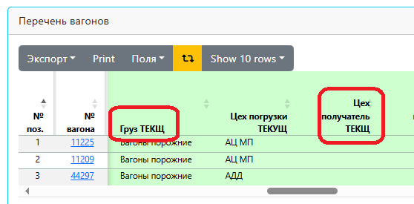
1. | Изменяющееся поля

 | Станция назначения ТЕКУЩ | по прибытию на комбинат заполняется автоматически равен "Следует на ст.АМКР" изменяется при выполнении операций

2 | "Цех получатель ТЕКУЩ" в поле ввода должен потягиватся с данных по вагону (группе вагонов)
 | В поле ввода "Цех получательТЕКЩ" выберает цех привязанный к путям, а должно быть как столбце с вожможностью выбора другого цеха
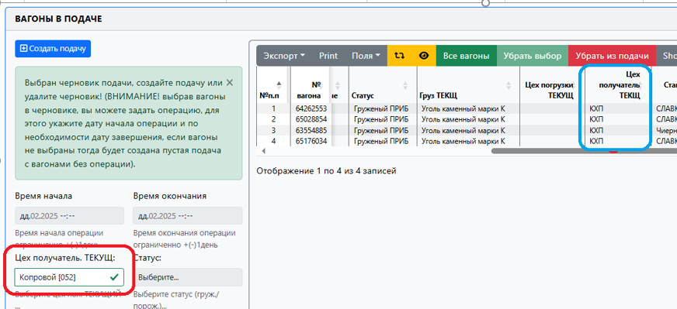

3. | По операции выгрузка выбираем "Цех получатель ТЕКУЩ" , создаем подачу все ок, но после ввода "времени окончания выгрузки" цех получатель ТЕКУЩ не фиксируется в столбце , а фиксируются данные в "Цех погрузки ТЕКУЩ"
4. | Не верно определяет операцию, выгружены вагоны внутризаводского парка и должна быть операция «Выгрузка В/З»

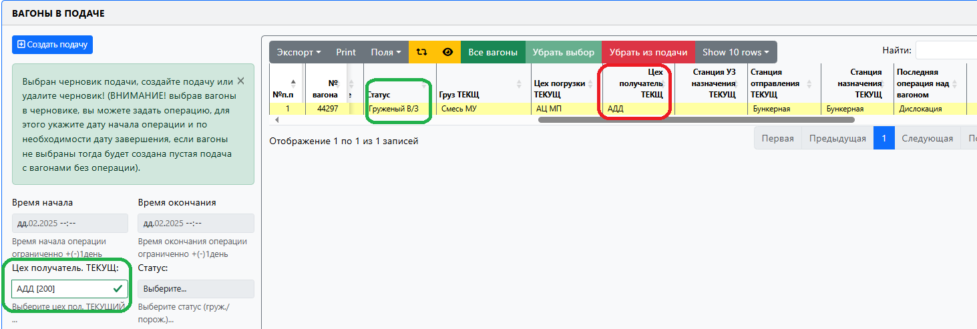

5. | Должна быть возможность исправлять время начала выполнения операции погрузки/выгрузки если подача не закрыта
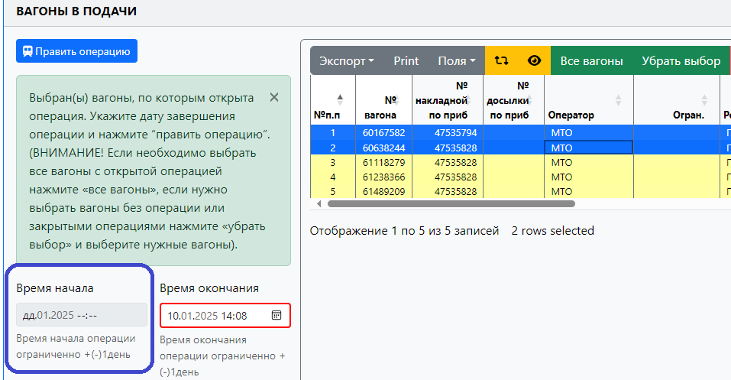

6 | Вес груза должны вводить в тоннах а не в КГ

7 | Выделяем вагон в подаче, но нет возможности ввести дату получения документа
 | В подаче введена дата окончания погрузки , но не ведена дата получения документа, вагоны переместили
 | но не смогла вести дату получения документа, подача осталась не закрытой
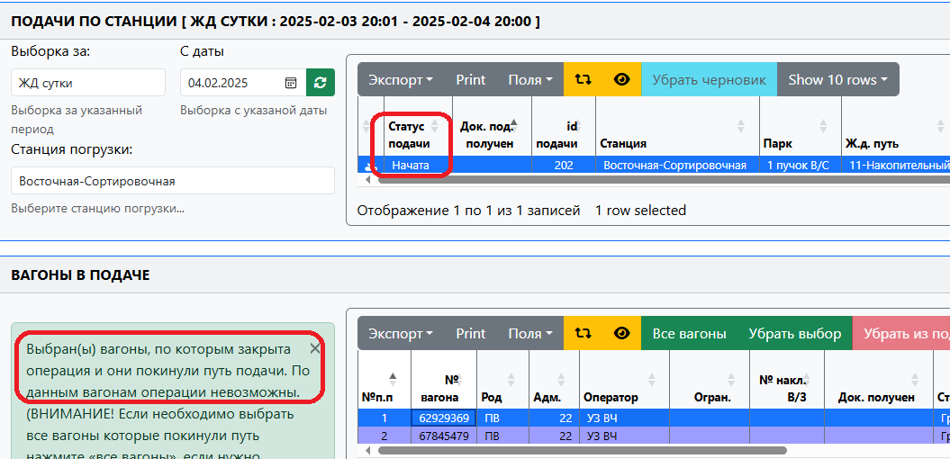

9 | Исправить на "Груз ТЕКУЩ" и "Цех получатель ТЕКУЩ"

Доп
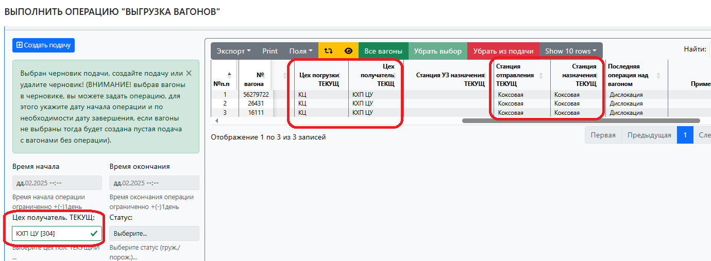

1. | Поле "Подачи по станции"
 | Ставим вагоны под выгрузку вагоны с УЗ

 |  | Данные столбцов до выгрузки | Данные столбцов до выгрузки должны быть | Данные столбцов после выгрузки должны сохранятся в подаче | Данные столбцов Перечня вагонов
 | Статус | Груженый ПРИБ | Груженый ПРИБ | Порожний | Порожний
 | Груз ТЕКЩ | Уголь каменный марки К | Уголь каменный марки К | Вагоны порожние | Вагоны порожние
 | Цех погрузки ТЕКУЩ
 | Цех получатель ТЕКЩ | КХП | КХП | КХП
 | Станция УЗ назначения ТЕКУЩ | СЛАВКОВ ЛХС | СЛАВКОВ ЛХС
 | Станция отправления ТЕКУЩ | Восточная-Разгрузочная
 | Станция назначения ТЕКУЩ |  | Восточная-Разгрузочная | ВР
 | Последняя операция над вагоном | Дислокация | Дислокация | Выгрузка с УЗ | Выгрузка с УЗ

 | Ставим вагоны под выгрузку В/З

 |  | Данные столбцов до выгрузки (все правильно) | Данные столбцов после выгрузки | Данные столбцов после выгрузки должны сохранятся в подаче | Данные столбцов Перечня вагонов
 | Груз ТЕКЩ | Мусор | Вагоны порожние | Мусор | Вагоны порожние
 | Цех погрузки ТЕКУЩ | КЦ | КХП ЦУ | КЦ
 | Цех получатель ТЕКЩ | КХП ЦУ |  | КХП ЦУ
 | Станция УЗ назначения ТЕКУЩ
 | Станция отправления ТЕКУЩ | Коксовая | Коксовая
 | Станция назначения ТЕКУЩ | Коксовая |  | Коксовая
 | Последняя операция над вагоном | Дислокация | Выгрузка с УЗ | Выгрузка В/З | Выгрузка В/З

Правки до сделанных операций АР
В подаче введена дата окончания погрузки , но не ведена дата получения документа, вагоны двигаются по заводу -ok,
но время следующей операции над вагоном будь -то отправление, дислокация, обработка, выгрузка и др должна быть позже чем время окончания погрузки.

1. Операция - Предъявление

1.1 Исправить названия окна – на «Собрать по всем станциям» и «Перечень вагонов»
1.2 Окно "Собрать по всем станциям " - должно закрываться после закрытия операции "Предъявления"
В старом АРМ если мы собирали вагоны по станциям и потом даже если не нажали на кнопку «Закрыть собрать вагоны»
а просто вышли из формы «Предъявления» то окно закрывалось и данные пропадали.
Сейчас мы закрыли окно поработали в других формах заходим заново в форму «Предъявления» - окно открыто и информация по вагонам весит.
Сбросили не корректно введенные вагоны, закрыли форму, вернулись в форму а вагоны в поисковике висят



1.3 Сообщение исправить на:
Время выполнения - меньше минимально допустимого
вместо

1.4 Исправления времени предъявления состава - время исправления не должно быть больше
исправляемой даты на 2 880 мин (на двое суток больше), но не должно быть позже системного времени более чем на 180 мин.

(При исправлении времени текущее время было 27.11.24 10:30 система не дала исправить время на 27.11.24 20:00 но пишет
Дата выполнения операции не может быть меньше предыдущей даты предъявления, мак. отклонение (мин) = 720
время больше
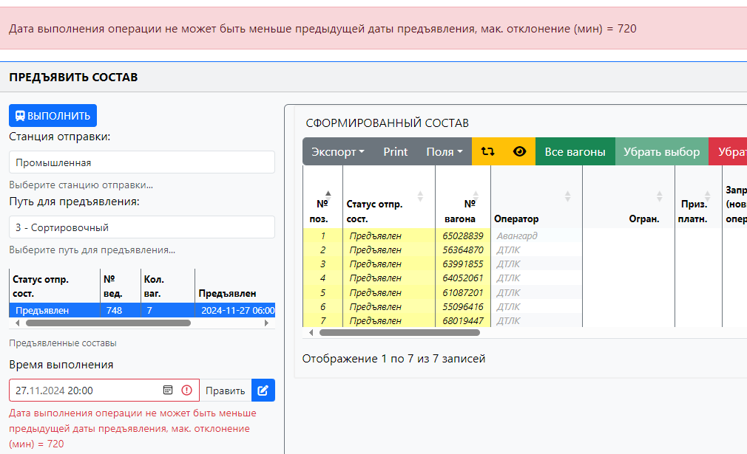

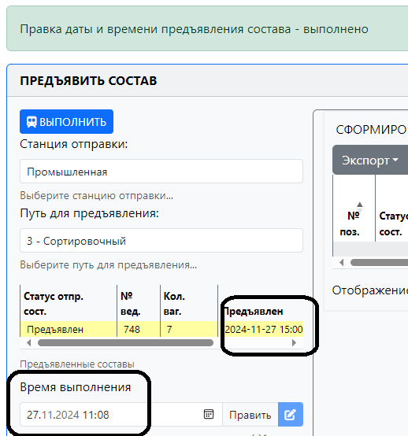

2 Операция – Отправить на УЗ
2.1 Исправить сообщение на – Введите индекс поезда вместо

4.Поиск вагона в тестовой версии
4.1 Добавил поиск вагонов теперь работает и через Enter – у меня не работает,

4.2 Исправить сообщение в диалоговом окне «Результат поиска» пример по вагону 61508446 на
- Вагон сдан на УЗ 04.10.2024 06:10:00 находится на станции: Восточная-Сортировочная;
Путь станции: 12 - Накопительный;
Показать вагон?

На момент поиска вагон 61508446 имеет статус - сдан на УЗ
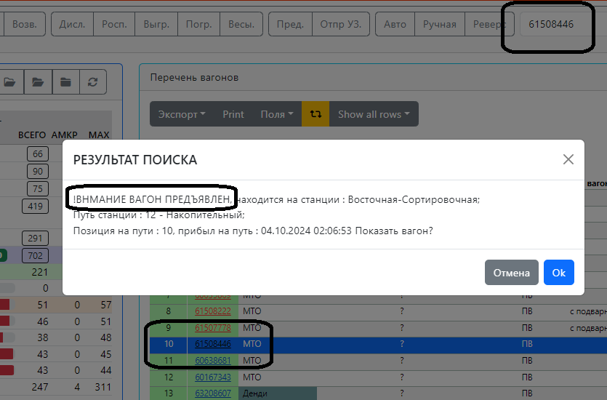

4.3 Исправить сообщение в диалоговом окне «Результат поиска» пример по вагону 61753109 на
- Вагон предъявлен на УЗ 04.10.2024 03:45:00 находится на станции: Восточная-Сортировочная;
Путь станции: 14 - Накопительный;
Позиция на пути: 1, прибыл на путь: 04.10.2024 04:03:30 Показать вагон?

На момент поиска вагон 61753109 имеет статус – в работе

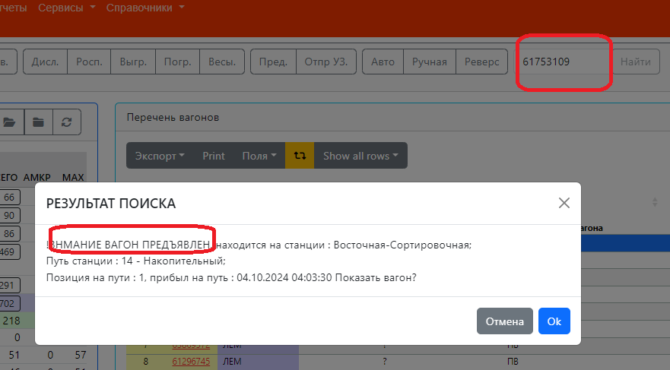

5. В операциях прибытие, отправление, дислокация, роспуск исправить в сообщении системы текст на

Введите номер локомотива

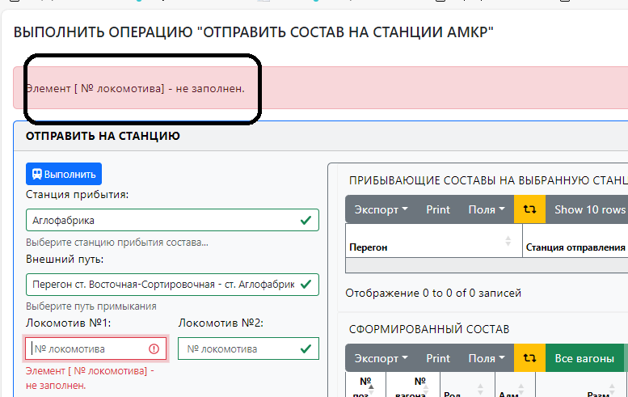

6. Перечень вагонов
6.1 Убрать старые письма (на вагоны, которые пришли в первый раз в данных системы)
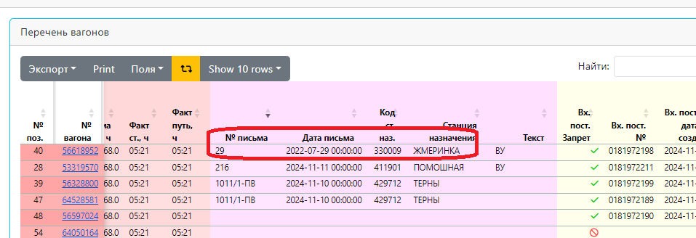

06.02. Останавливать расчет "Простой УЗ, час" если вагон имеет статус сдан
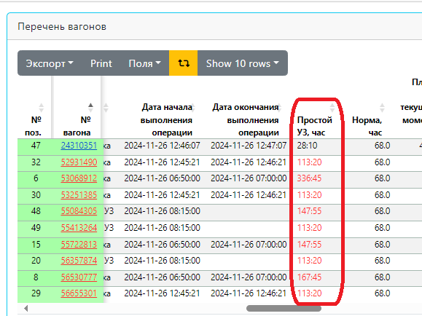

7. Сервисы - доработать
7.1 Авто - не могу проверить
7.2 Ручная - не сделано
7.3 Реверс в тестовой версии работает, в рабочей нет

АРМ
Дополнения к форме – АРМ диспетчера

3 Перенести ОТЧЕТ "ОПЕРАТИВНЫЙ ОСТАТОК ВАГОНОВ НА АМКР" и доработать его

Добавить столбцы
Груз ТЕКУЩ | Цех погрузки ТЕКУЩ | Цех получатель ТЕКЩ | Станция назначения ТЕКУЩ | Станция УЗ назначения ТЕКУЩ | Примечание 2 | Дата начала выгрузки | Дата окончания выгрузки | Дата начала погрузки | Дата окончания погрузки | Дата начала очистки | Дата окончания очистки | Дата начала обработки | Дата окончания обработки | Наличие документа

Скрыть столбец
 | Дата деповского ремонта по УЗ
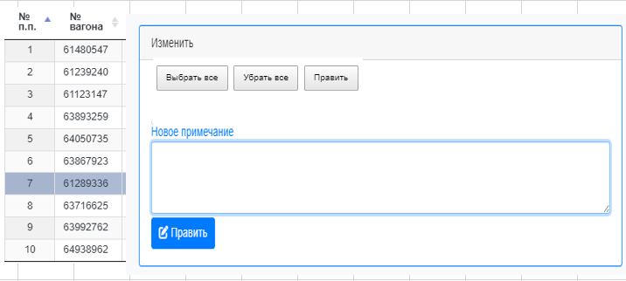

4. Сздать форму "Примечание 2"
Становимся на путь, нажимаем кнопку "Примечание 2 "
Откроется окно формы с номерами вагонов стоящими на данном пути
Выделяем вагон или "Все вагоны" - вносим новое примечание или удаляем старое
Нажимаем кнопку "Править" в АРМе изменяется данные столбца и исправляются данные
в отчетах
Отчет остаток вагонов (общий) и ОТЧЕТ "ОПЕРАТИВНЫЙ ОСТАТОК ВАГОНОВ НА АМКР"

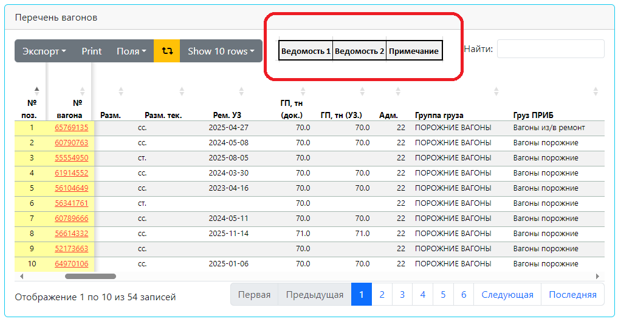

5. Натурная ведомость на путь
5.1 Становимся на путь, нажимаем кнопку "Ведомость 1" (PDF),
выводит на экран "Натурную ведомость 1 " данные с пути см. лист 5.1
и вожножность печати

5.2 Становимся на путь, нажимаем кнопку "Ведомость 2" (PDF),
выводит на экран "Натурную ведомость 2" данные с пути см. лист 9.2
и вожножность печати

Натурная ведомость
По станции Промышленная на 10.12.2024 12:00:00
Путь 10 Приемоотправочный

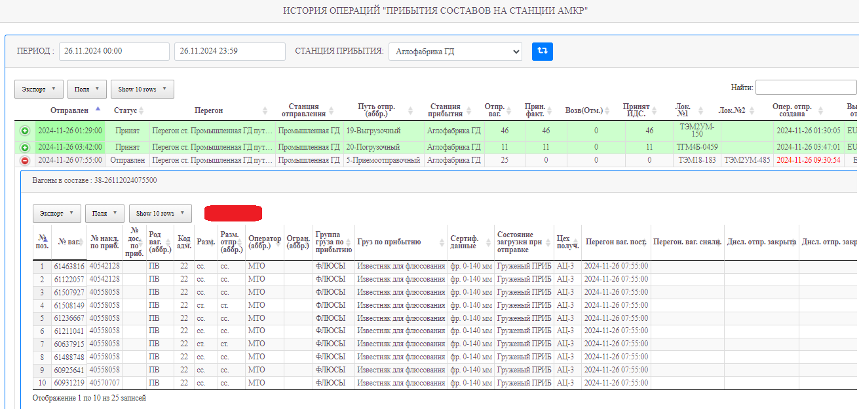

8. Перенести отчет операций отправления и прибытия
9. Создать в отчетах операций - Натурная ведомость на поезда
Натурная ведомость на отправленный
Становимся на состав , нажимаем кнопку "Ведомость " (PDF),
выводит на экран "Натурную ведомость 1 " данные с состава см. лист 9.1
и вожножность печати

